상품제안서
[iLAB] 아이랩 윈드스톰 에어건 130,000RPM | 상품코드: F30013

 |  |  |  |  |  |  | 02-412-0044 | www.easy1.co.kr
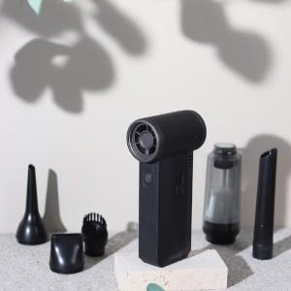

【상세/제작정보】 | * 배터리 용량 : 8000mAh (4000mAh x 2) * 사용시간 : 최저출력 약 3~4시간, 최고출력 약 10~15분 * 충전시간 : 약 3~4시간 / 정격전압 : 5V 2A / 최대출력 : 30W * 풍속 : 최대 22m/s , 최소 6m/s / 풍압 : 최대 170g , 최소 20g * 분당모터회전 : 최고 130,000 RPM * 흡입력 : 8000pa * 사이즈 : 40 x 69 x 141 mm / 277g * 소재 : ABS외 * 제품 색상 : 새틴블랙 * 구성품 : 본품 1개, 전용파우치, 진공청소기먼지통, 진공청소기 노즐 2, 블로우 노즐2, C타입 케이블 * KC 전파적합등록필증 : R-R-iLc-iLAB-ZSN * KC 안전인증 : YU101158-24003

【인쇄/포장옵션】 | 레이저, 개별인쇄 / 개별 종이케이스

【공급단가】 | 수량 | 50~ | 100~ | 500~ | 1,000~ | 2,000~
*VAT별도 | 단가 | 40,120원 | 39,440원 | 38,760원 | 38,080원 | 37,400원

【상품 URL】 | http://www.easy1.co.kr/src/goods_detail.php?gdno=30013

